Forside
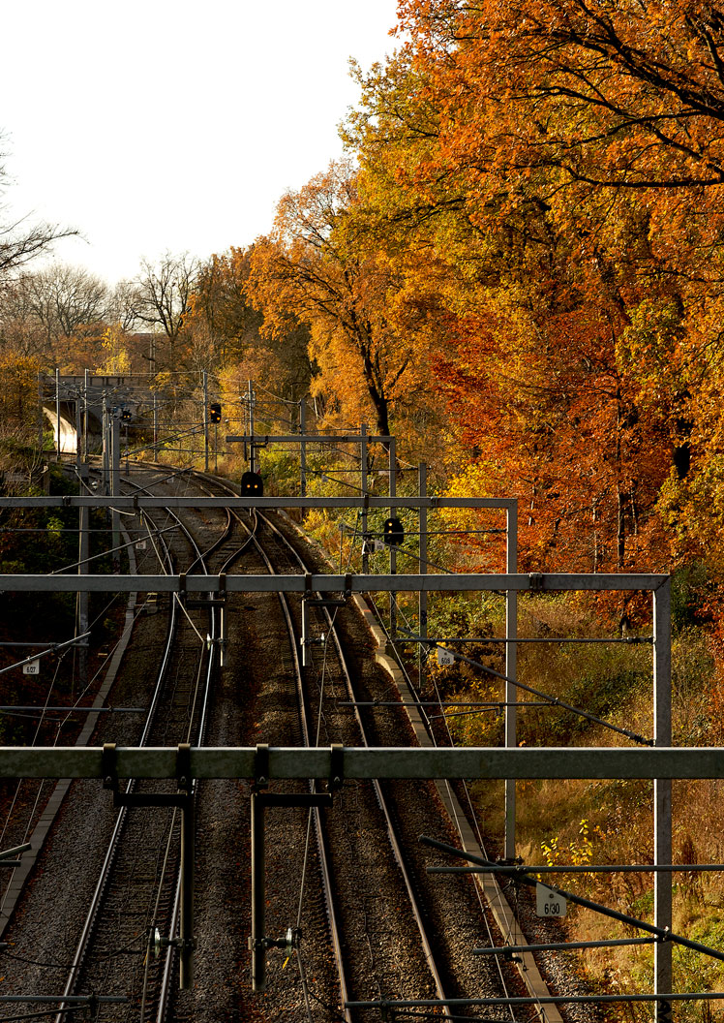
Projekttitel
Arbejdsmiljøloggen
Version/dato

Introduktion
Anvendelse
Nærværende er Banedanmarks paradigme for arbejdsmiljøloggen og -journalen.
Paradigmet benyttes ved arbejdsmiljøkoordingering internt i Banedanmark og indgår i krav- og kontraktgrundlag ved indgåelse af aftaler om levering af arbejdsmiljøkoordinering.
De lovbestemte krav til arbejdsmiljøkoordinering tager udgangspunkt i Bekendtgørelse om Bygherrens pligter, BEK 117 af 5. februar 2013.
De lovbestemte krav er suppleret med Banedanmark krav og indarbejdet i arbejdsmiljøloggen. Der skelnes i arbejdsmiljøloggen ikke mellem lovbestemte krav og Banedanmak krav.

Formål og mål
Formålet med arbejdsmiljøloggen er, at resultatet af projekteringen skal være bygbart og drift og vedligeholdelsesbart, herunder:
1) Ingen skal komme til skade under udførelse og drift & vedligehold
2) Undgå unødige dyre løsninger, set udfra et totaløkonomisk perspektiv
3) Overholde dansk arbejdsmiljølovgivning
Målet med arbejdsmiljøloggen er kontinuerlig dokumentation af risici kortlægning, vurdering og håndtering.

Praktisk introduktion
Paradigmet er oprettet i et regneark med en række faneblade:
- Forside
- Indholdsfortegnelse
- Revisionshistorik
- Introduktion
- Arbejdsmiljøscreening
- Arbejdsmiljøloggen
- Risikovurdering
- Særligt farligt arbejde og risici
- Hjælpeark
- Forebyggelsesprincipper
Første gang du åbner paradigmet, åbner du det i dette faneblad - Introduktion.
I praksis vil du primært skrive og arbejde i fanebladene arbejdsmiljøscreening, arbejdsmiljøloggen og revisionshistorik.
Arbejdsmiljøscreeningen og -loggen anbefales udfyldt på baggrund af besigtigelser af strækningen, workshops o.l., hvor deltagerne har mere viden om objektet og udførelsesmetoder end arbejdsmiljøkoordinator.
En mere udførlig introduktion til brugen af arbejdsmiljøloggen gives nedenfor.

Den overordnede proces til risikohåndtering
Den overordnede proces til risikohåndtering består af en række overordnede aktiviteter, der er afhængige af hinanden og som gennemføres iterativt. Se neden for.
Generelt set påbegyndes den enkelte aktivitet afhængigt af hvilken fase, projektet er i. Tilsvarende gælder, hvornår aktiviteten afsluttes.

Den overordnede risikohåndtering
arbejdsmiljøscreening

Arbejdsmiljøscreening
Kortlægning
Risikovurdering
Håndtering
Arbejdsmiljøjournal
Plan for sikkerhed og sundhed
Analyse Projektering Gennemførelse
Definition Program Projektering Udførelse Afslutning
Risikohåndtering i forhold til faserne

Beskrivelse af fanebladene

Forside
Angiv her projekttittel og NR.

Indholdsfortegnelse

Revisionshistorik
Angiv her arbejdsmiljøloggens revisionshistorik.
Arbejdsmiljøloggen skal som minimum godkendes af:
- Bygherre og projektchef hos Rådgiver/totalentreprenør, når helnummerversioneringen ændres.
- Styregruppeformand ved faseskifte.

Arbejdsmiljøscreening
Formål med arbejdsmiljøscreening
Arbejdet med arbejdsmiljøloggen kræver en systematisk og struktureret tilgang.
Arbejdsmiljøscreening er et obligatorisk værktøj, der understøtter en systematisk og struktureret tilgang til identifikation af risici og særligt farligt arbejde i alle projektets faser. Projektet deles altså op i mindre dele, der gør kortlægning/risikovurdering og håndtering overskuelig, konkret og aktuel.
Under arbejdsmiljøscreeningen defineres problemstillingen og afgrænses hvad, hvor og hvem, der er ansvarlig for håndteringen af de identificerede områder.
Det er bygherren, der er den ansvarlige for gennemførelsen screeningen, skønt AMK-P/AMK-B og andre arbejder og bidrager hertil.
Arbejdsmiljøscreeningen er opdelt i fag discipliner, der medvirker til at der bliver fokus på alle områder.
Arbejdsmiljøscreeningen er tænkt som en brainstorm vedr. de arbejdsmiljømæssige problemstillinger, der kan forekomme.
-Angiv ID for det emne, der screenes for.
-Angiv fagområde ved Infrastruktur, fag discipliner, som er listet op
-Beskrivelse af genstand for screening: Her beskrives omfang, problemstilling med risici. Der henvises til Hjælpearket, som en ikke udtømmende bruttoliste.
Problemstillingen undersøges ligeledes nærmere mht. at beskrive forhold og grænseflader
til andre igangværende eller planlagte opgaver i området
-Indhentning af oplysninger/informationer til beskrivelse af forhold/ problemstillingen yderligere. Der noteres:
Er der behov for en forundersøgelse? Er der behov for en strækningsgennemgang og en besigtigelse af de faktiske forhold
Forefindes der oplysninger/ informationer i BDK i form af således udførte tegninger, beskrivelser mv.
Er der behov for nærmere undersøgelse f.eks. i form af prøvetagning til bestemmelse af farlige stoffer og materialer.
-Til sidst vurderes, undersøges og vedtages om problemstillingen har relevans i projektets videre forløb og overføres herved til loggen. Hvis problemstillingen ikke overføres til loggen skal der gives en fyldig begrundelse herfor samt angivelse af hvem, der er ansvarlig for vurderingen om fravalg.
Resultatet af arbejdsmiljøscreeningen overføres til arbejdsmiljøloggen med samme nummerering/id som i skemaet arbejdsmiljøscreening.
Ved projektændringer gennemgås skemaet igen, uanset om det er under projekteringen eller udførelsen.

Arbejdsmiljøloggen
Selve arbejdsmiljøloggen er en stor tabel, der via kolonnerne arbejdes med processuelt og iterativt.
Det er hensigten, at samme dokument benyttes gennem alle projektets faser, hvor detaljeringsniveauet afhænger af, hvilken fase projektet er i.

(Arbejdsmiljøloggen, fortsat)
Arbejdet med arbejdsmiljøloggen tager udgangspunkt i arbejdsmiljøscreeningen og gennemløber tre trin:
1) Kortlæg risici
2) Vurder risici
3) Håndter risici
1) Kortlæg risici
- Beskriv forhold, risiko og konsekvens (hvad, hvornår og hvorfor)
- Angiv BTR nr./Martrikel/KM (altså hvor)
- Angiv hvorvidt risicien hører til udførelse og/eller drift & vedligehold (D&V).
2) Vurder risici
- Foretag en risikovurdering ud fra risikovurderingsskeamet.
Du finder risikovurderingsskemaet under arket risikovurdering
- Angiv hvorvidt der er tale om særligt farligt arbejde eller særlige risici.
Opdater evt. arket særligt farligt arb. og risici, hvis nødvendigt.
3) Håndter risici
- Beskriv forslag til løsning. Tag i beskrivelsen højde for de generelle såvel som de specifikke forebyggelsesprincipper for arbejdsmiljø. Angiv og beskrive, hvis der er flere forslag til løsning.
- Beskriv endelig løsning samt evt. resterende risiko. Begrund endelig løsning, herunder hvordan der er taget højde for de generelle såvel som specifikke forebyggelsesprincipper for arbejdsmiljø.
- Risikovurder den endelige løsning
- Angiv hhv. henvis arbejdsbeskrivelse.
- Angiv, hvem der er ansvarlig for løsningen/opfølgningen. Skal altid angives, så der henvises til en person. Det kan være to forskellige personer. Ansvarlig for løsningen er dog altid den person, der har ansvaret for den faglige projektering (ofte en fagdeciplinleder fra den projekterende virksomhed).
- Angiv, hvem der er ansvarlig i basis organisationen - det vil sige Banedanmarks division Infrastruktur.
- Angiv status i arbejdet med risikoen. Risikoen er grøn, når den er færdig håndteret.

Risikovurdering
Under risikovurderingen er Banedanmaks officielle risikovurderingsmatrice for arbejdsmiljø gengivet.
Den omfatter også hvilke handlinger, projektet skal iværksætte alt efter risikovurderingsniveau.

Særligt farligt arbejde og risici
Her er angivet de former Arbejdstilsynet har defineret som særligt farligt arbejde og særlige risici.
Her kan angives projektspecifikke risici - fx adgangsveje.
Dette faneblad har direkte link til fanebladet "Arbejdsmiljøloggen". En revidering her viser sig under "Arbejdsmiljøloggen.

Hjælpeark
Hjælpearket er tænkt som en inspiration til at komme i gang med arbejdsmiljøscreeningen, kortlægning og risikovurdering.
Hjælpearket er ikke fyldestgørende og er stadigvæk under udarbejdelse.

De generelle forebyggelsesprincipper for arbejdsmiljø (jf. Arbejdstilsynet)

Forebyggelsesprincipper
>> De generelle forebyggelsesprincipper
- Jf. bl.a. AT BEK 117, bilag 2
Forhindring af risici
Evaluering af risici, som ikke kan forhindres.
Bekæmpelse af risici ved kilden
Tilpasning af arbejdet til mennesket, ... udformining af arbejdspladsen samt valg af arbejdsudstyr og arbejds- og produktionsmetoder, ... begrænse monotont arbejde og arbejde i en bestemt rytme og at mindske virkninger af sådant arbejde på helbredet
Hensyntagen til den tekniske udvikling
Udskiftning af det, der er farligt med noget, der er ufarligt eller mindre farligt
Planlægning af forebyggelsen for at gøre den til en sammenhængende helhed, inden for hvilken forebyggelsen omfatter teknik, tilrettelæggelse af arbejdet, arbejdsforhold, soivale relationer og påvirkning fra faktoerer i arbejdsmiljøet.
Vedtagelse af foranstaltninger til kollektiv beskyttelse frem for foranstaltninger til individuel beskyttelse
Hensigtsmæssig instruktion af arbejdstagerne.

>> De generelle forebyggelsesprincipper
- Jf. bl.a. AT BEK 117, bilag 2
Ved udførelsen af bygge- og anlægsarbejde
Opretholdelse af orden og tildredsstillende hygiejniske forhold på byggepladsen.
Valg af placering af arbejdspladserne, idet der tages hensyn til adgangsforholdene til disse arbejdspladser og færdselsveje eller- områder på byggepladsen.
Retningslinjer for håndtering af forskellige byggematerialer.
Vedligeholdelse, kontrol før idriftsættelse og reglmæssig kontrol med installationer og anordningerne med henblik på fjerne defekter, som kan påvirke arbejdstagernes sikkerhed og sundhed.
Afgrænsning og indretning af områder til oplagring og opbevaring af materialer, navnlig hvis det drejer sig om farlige stoffer eller produkter.
Retningslinjer for fjernelse af farlige affaldsstoffer
Oplagring og fjernelse eller bortledning af affald og murbrokker.

